요청1
📌 코드 -> 회사정보관리 -> 사업장관리 업체구분에 산업보건의, 근골 체크박스 추가 요청

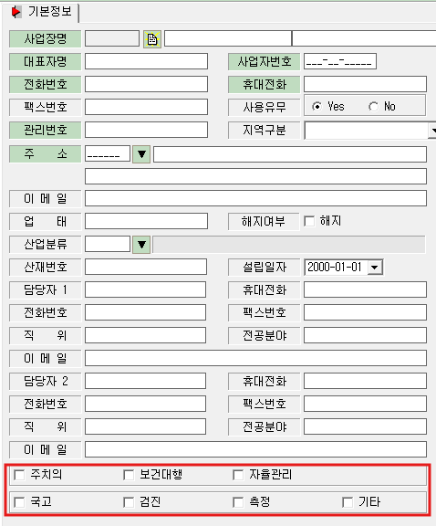
1) | 2) | ㅁ주치의 ㅁ산업보건의 ㅁ근골 ㅁ국고
 |  | ㅁ보건대행 ㅁ자율관리 ㅁ측정 ㅁ검진 ㅁ기타
 |  | 순으로 변경 부탁드립니다.
○전체 ○보건대행 ○자율관리 ○측정 ○검진
○주치의 ○산업보건의 ○근골 ○국고 ○기타
순으로 변경 부탁드립니다.

📌 사업장관리 -> 사업장관리카드 -> 산업보건의, 근골 체크박스 추가 요청

ㅁ주치의 ㅁ산업보건의 ㅁ보건대행 ㅁ자율관리 ㅁ근골
순으로 변경 부탁드립니다.

요청2
📌 통계 -> 상담통계와 대행통계 사이에 '주치의통계' 삽입 요청
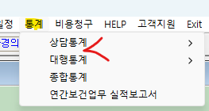

📌 주치의 통계 양식(상단)

1. 날짜 조회

** 위 그림과 같이 해당 연도 및 해당 월로 날짜 조회 가능하도록 해주세요.
(해당연도, 해당 월 조회시 사업장 관리 -> 사업장 관리카드에 위탁기간 날짜에서 연동 되도록 설정)

2. 전체 / 주치의 / 산업보건의 탭 분류

** 위 그림과 같은 탭으로 전체 / 주치의 / 산업보건의 3가지 탭으로 분류해주세요.
(코드-회사정보관리에서 체크한대로 연동되게 설정)
전체: 주치의+산업보건의 사업장 보이도록 설정
주치의: 주치의 사업장만 보이도록 설정
산업보건의: 산업보건의 사업장만 보이도록 설정

3. 주치의 통계 양식은 <통계양식> 시트를 참고해주세요.

통계양식
📌 주치의 통계 양식

 | 사업장 현황 |  | 만성질환관리 현황
 | 사업장수 | 근로자수 | 만성질환자수 | 본원 진료자수 | F/U loss
합 계
효성중공업
효성굿스프링스
한화 모멘텀
범한메카텍
한화엔진
엠앤씨
： ： ：

1. 사업장수: 코드-회사정보관리에서 체크한대로 통계내주세요.
- 전체 탭: 주치의+산업보건의 사업장수 count
- 주치의 탭: 주치의 사업장수만 count
- 산업보건의 탭: 산업보건의 사업장수만 count
- 각각의 사업장 칸에는 사업장수 표시할 필요 없습니다.

2. 근로자수: 사업장 관리 -> 사업장 관리카드에 총 근로자수가 표시되도록 해주세요.
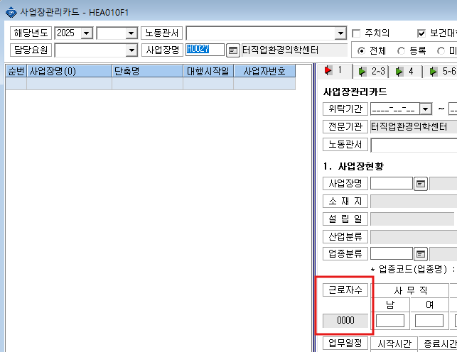

- 전체 탭: 주치의+산업보건의 근로자수 count
- 주치의 탭: 주치의 사업장 근로자수만 count
- 산업보건의 탭: 산업보건의 사업장 근로자수만 count
- 각각의 사업장 근로자수 count

3. 만성질환자수: 관리대상 -> 만성질환관리 -> 만성질환현황에 등록되어 있는 인원수를 표시해주세요.
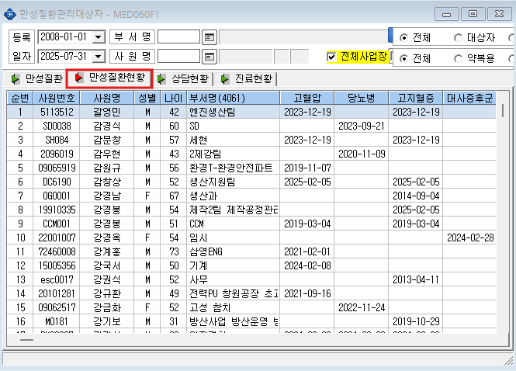

- 전체 탭: 주치의+산업보건의 만성질환자 등록수 count
- 주치의 탭: 주치의 사업장 만성질환자 등록수 count
- 산업보건의 탭: 산업보건의 사업장 만성질환자 등록수 count
- 각각의 사업장 만성질환자 등록수 count

4. 본원 진료자수: 관리대상 -> 만성질환관리 -> 진료현황에 등록되어 있는 인원수를 표시해주세요.
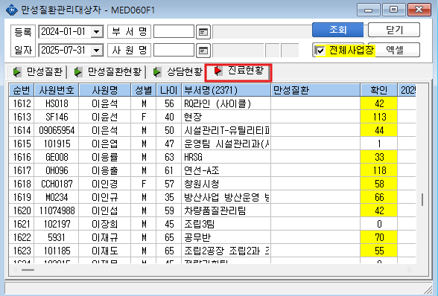

- 전체 탭: 주치의+산업보건의 근로자 중 본원 진료자수 count
- 주치의 탭: 주치의 사업장 근로자 중 본원 진료자수 count
- 산업보건의 탭: 산업보건의 사업장 근로자 중 본원 진료자수 count
- 각각의 사업장 본원 진료자수 count

5. F/U loss: 진료현황이 최소 4개월 이상된 자를 카운트 해주세요.
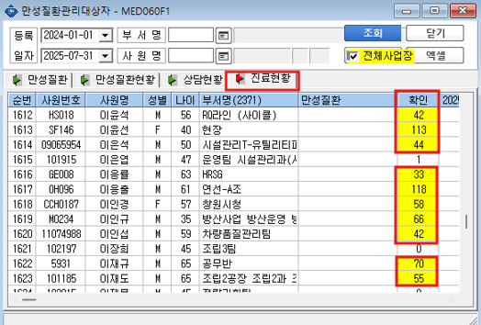

- 전체 탭: 주치의+산업보건의 근로자 중 F/U loss수 count
- 주치의 탭: 주치의 사업장 근로자 중 F/U loss수 count
- 산업보건의 탭: 산업보건의 사업장 근로자 중 F/U loss수 count
- 각각의 사업장 F/U loss수 count

